118
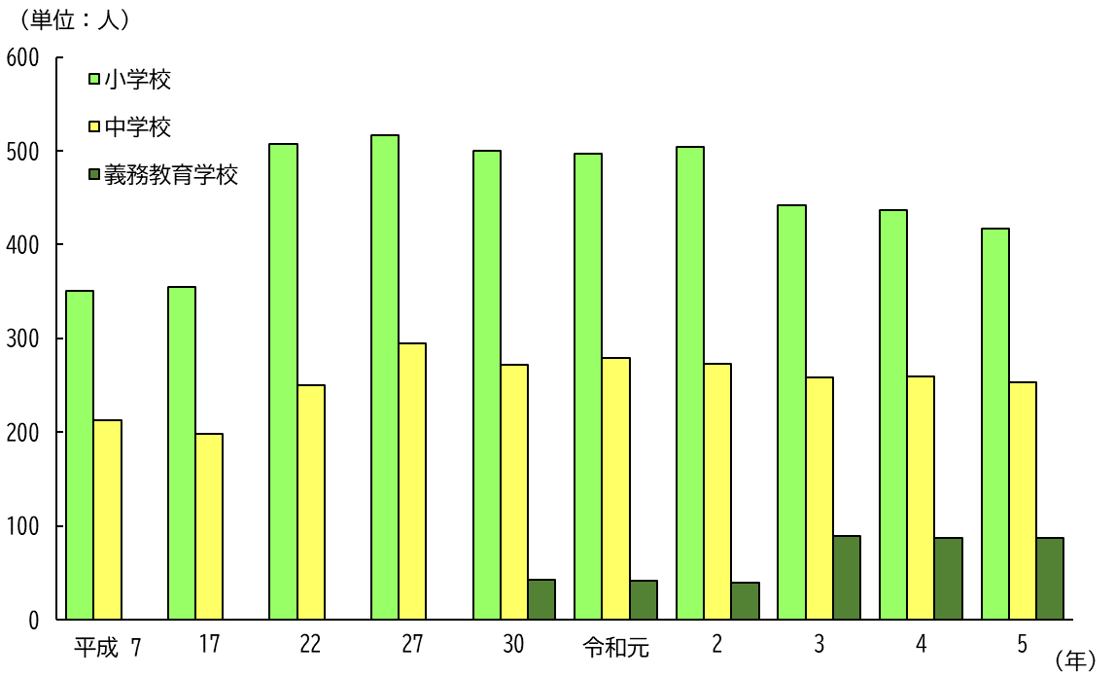
２０ 小・中学・義務教育学校数と児童・生徒数 （各年５月１日現在）

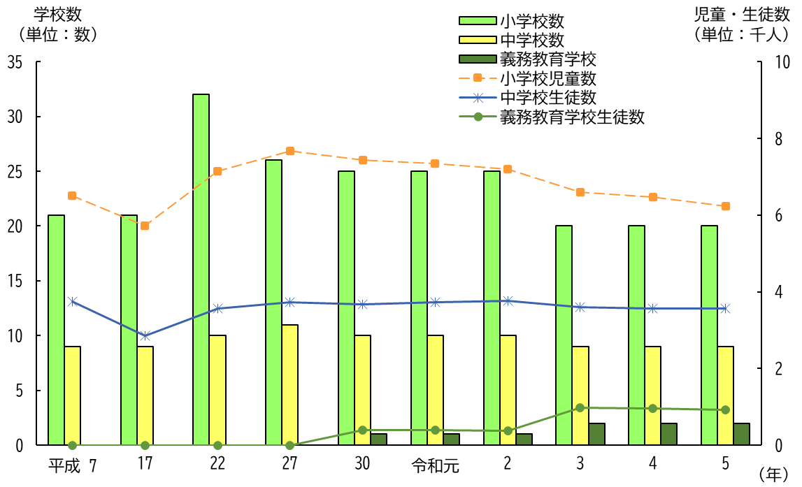

２１ 小・中・義務教育学校教員数 （各年５月１日現在）

